상품제안서
다즐 쉼 여행용파우치 7종세트(고급선물케이스포함) | 상품코드: S45018

 |  |  |  |  |  |  | 02-713-8555 | www.synergygift.co.kr
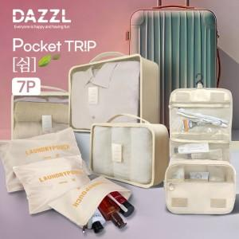 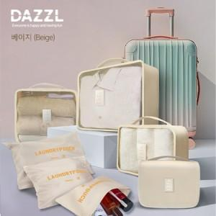 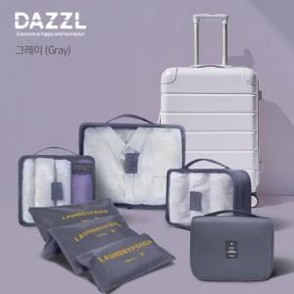

【상세/제작정보】

【인쇄/포장옵션】 | 실크, 풀칼라 / 포장지포장

【공급단가】 | 수량 | 50~ | 100~ | 300~ | 1,000~ | 3,000~
*VAT별도 | 단가 | 8,450원 | 8,250원 | 7,950원 | 7,600원 | 7,450원

【상품 URL】 | https://www.synergygift.co.kr:443/src/goods_detail.php?gdno=45018

